Sheet3
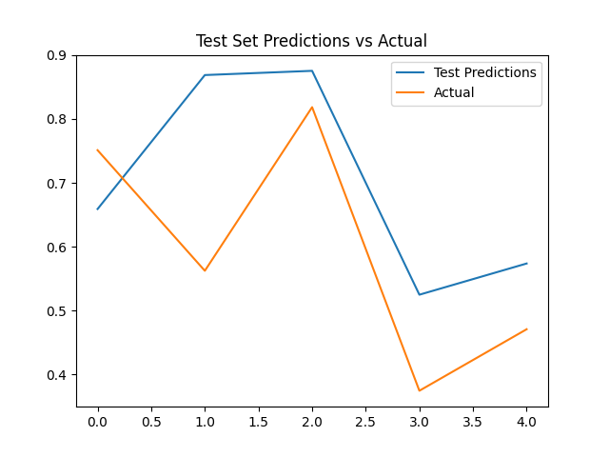
من طبريا للقناة (توقعات)
التاريخ | من طبريا للقناة
2023-01-01 | 6118856.5
2023-02-01 | 6725899
2023-03-01 | 7147824.5
2023-04-01 | 7411630
2023-05-01 | 7480418
2023-06-01 | 7591231
2023-07-01 | 7705952.5
2023-08-01 | 7858158
2023-09-01 | 8027272
2023-10-01 | 8210981
2023-11-01 | 8407347
2023-12-01 | 8605167

